Urban distribution of service l
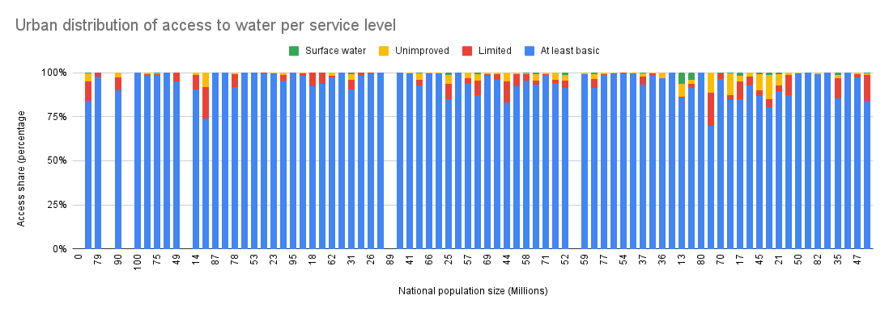

Rural distribution of service l
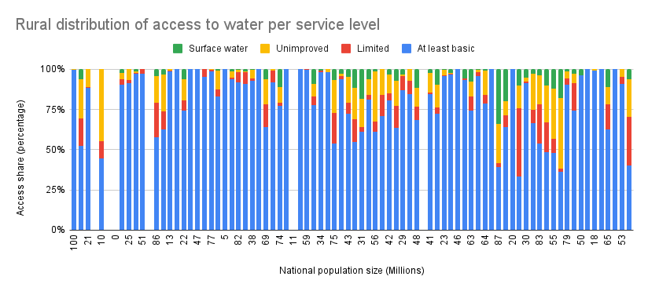

Box and whisker
Access to water 2020
Feature | Low | Open | Close | High
wat_bas_n | 37.20240205 | 85.64331096 | 99.88752524 | 100.0000037
wat_lim_n | 0 | 0 | 4.851219157 | 37.42696287
wat_unimp_n | 0 | 0.03390622265 | 5.279309922 | 33.53911377
wat_sur_n | 0 | 0 | 1.878301993 | 30.36979308
wat_bas_r | 21.98279234 | 64.8254211 | 99.11924249 | 100
wat_lim_r | 0 | 0 | 8.553175126 | 42.16438068
wat_unimp_r | 0 | 0.1584109169 | 13.2663393 | 51.21598167
wat_sur_r | 0 | 0 | 6.157471481 | 40.51813242
wat_bas_u | 49.66166495 | 92.56287752 | 99.94941803 | 100
wat_lim_n | 0 | 0 | 3.966347184 | 34.27978009
wat_unimp_u | 0 | 0 | 2.059001302 | 19.83580681
wat_sur_u | 0 | 0 | 0.1597056849 | 6.362160532

National distribution
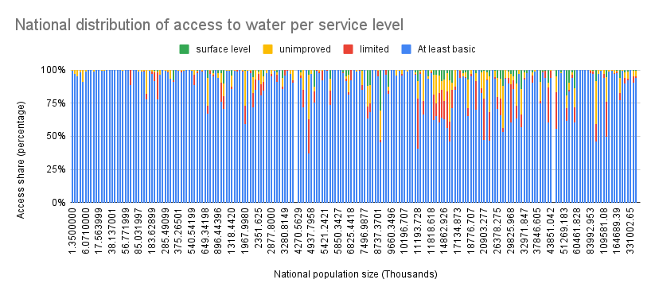

Global 2020 report
Income groups and access to water
 | At least basic | Limited | Unimproved | Surface water
total national population | 7.786695108
estimated world population (billion) | 7.821
total urban population | 4.375308463
estimated world urban population (2020) | 4.30155
estimated urban share worldwide | 0.01318208506
Total population difference | 0.4395894719
Urban population difference | 1.700119067
Urban percentage difference | 199.9041533
estimated rural share | 0.008117914939
water_bas_n rounded | 100

Line chart
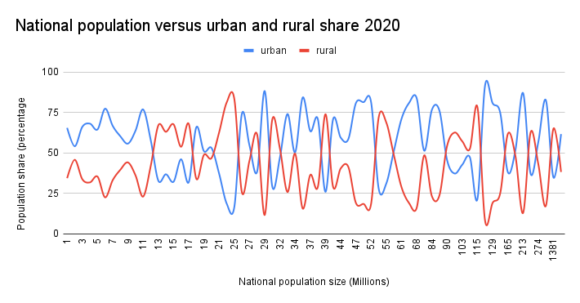
Estimates-on-the-use-of-water-(2020)-a-3712'!S2:S214

